Tabelle1

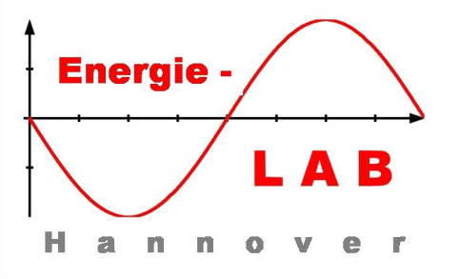

Kennlinien, maximale Leistung und Wirkungsgrad
einer Solarzelle/eines Solarmoduls
 |  |  |  |  |  |  |  | Ingo Mennerich 09/15

Das Programm berechnet die Leistung einer Solarzelle/eines Solarmoduls auf der Grundlage von an einem regelbaren Lastwiderstand ermittelten Messwertpaaren (Spannung/Strom).

Formel: P(Leistung) = U(Spannung) * I(Strom)

Die maximale Leistung im Maximum Power Point (MPP) eribt sich aus dem höchstmöglichen Produkt aus Spannung und Strom.

Der Wirkungsgrad ist der Quotient aus der gemessenen und auf einen Quadratmeter Fläche umgerechneten elektrischen Leistung (W/m2) und der gemessenen solarer Leistung (W/m2)
bei senkrechter Einstrahlung. Er wird in Prozent angegeben.

Eingabe: |  |  | Maße des Solarmoduls |  |  | Wirkungsgrad
Spannung U in Volt (V) |  |  | Länge (cm) | 30 |  | Solare Leistung | 930 | W/m2
Strom I in Milliampere (mA) |  |  | Breite (cm) | 20 |  | Elektrische Leistung | 165 | W/m2
 |  |  | Fläche (m2) | 0.06
Ausgabe: |  |  | Max. Leistung (Solarmodul) | 9.9 | Wp | Wirkungsgrad | 17.7 | %
Leistung P in Watt (W) |  |  | Max. Leistung (m2) | 165 | Wp

Spannung U (V) | Strom I (mA) | Leistung P (W)
0 | 640 | 0.00
1 | 640 | 0.64
2 | 630 | 1.26
3 | 630 | 1.89
4 | 620 | 2.48
5 | 620 | 3.10
6 | 620 | 3.72
7 | 620 | 4.34
8 | 620 | 4.96
9 | 610 | 5.49
10 | 610 | 6.10
11 | 610 | 6.71
12 | 610 | 7.32
13 | 610 | 7.93
14 | 600 | 8.40
15 | 600 | 9.00
16 | 590 | 9.44
17 | 570 | 9.69
18 | 550 | 9.90
19 | 510 | 9.69
20 | 400 | 8.00
21 | 250 | 5.25
22 | 0 | 0.00

